検証物１
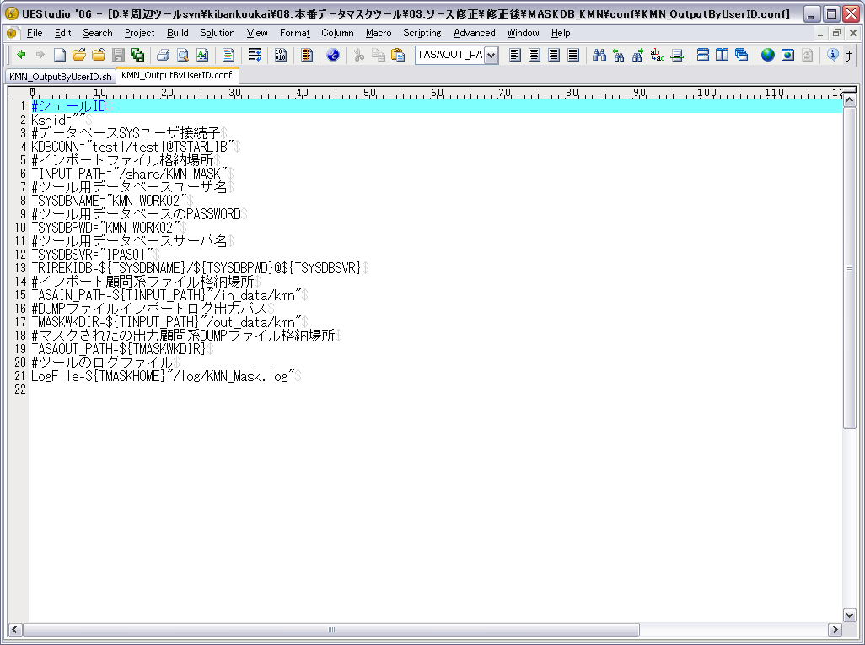

シェールIDは存在しないの場合

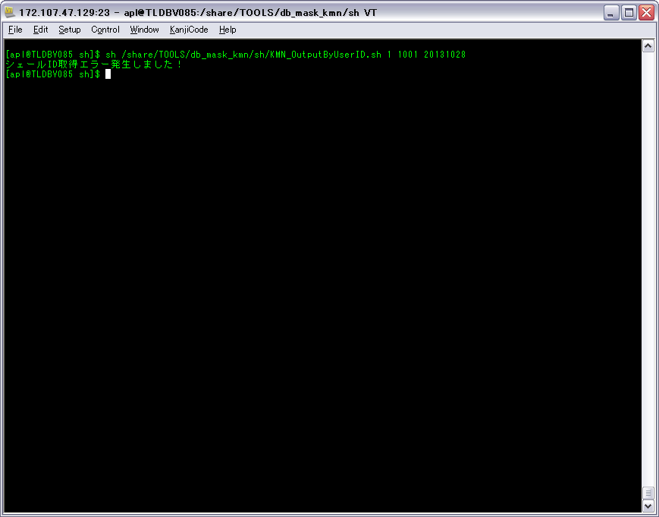

ケース1-1-1の①

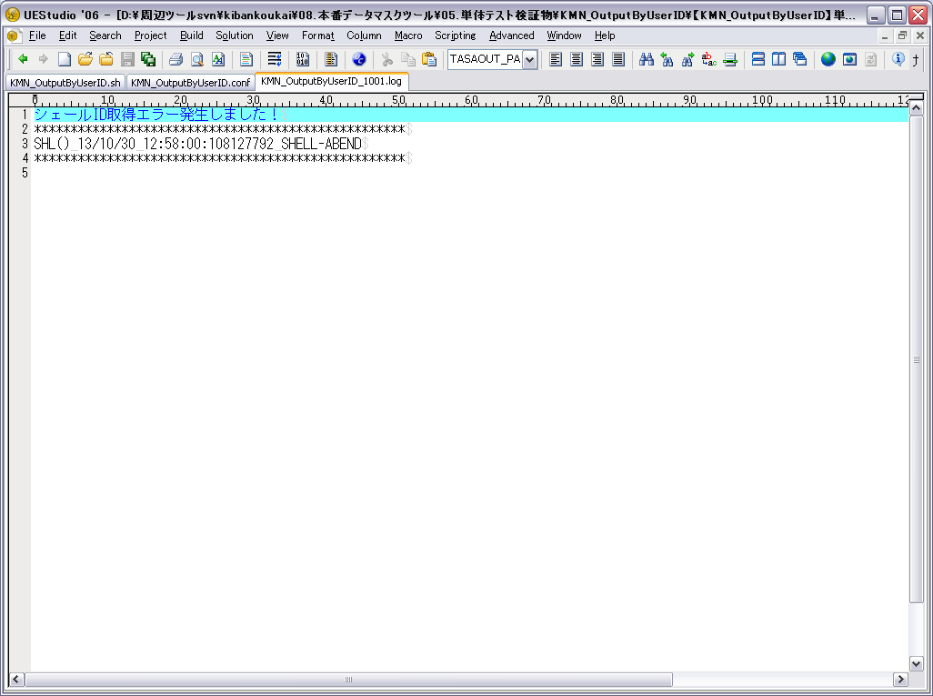

ケース1-1-1の②

検証物２
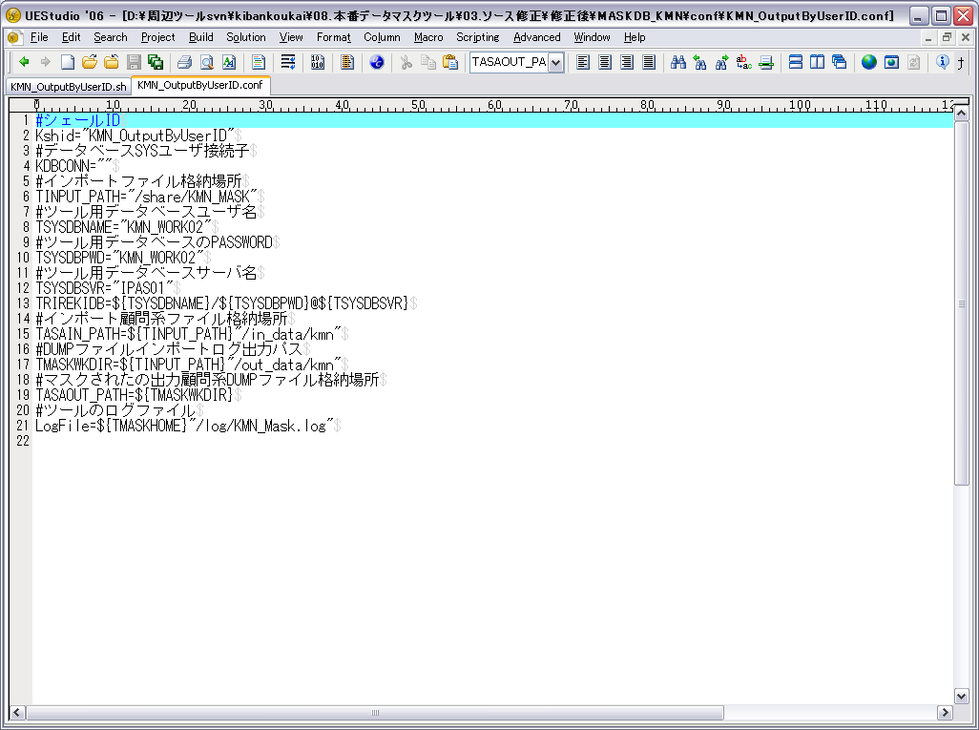

データベースSYSユーザ接続子は存在しないの場合

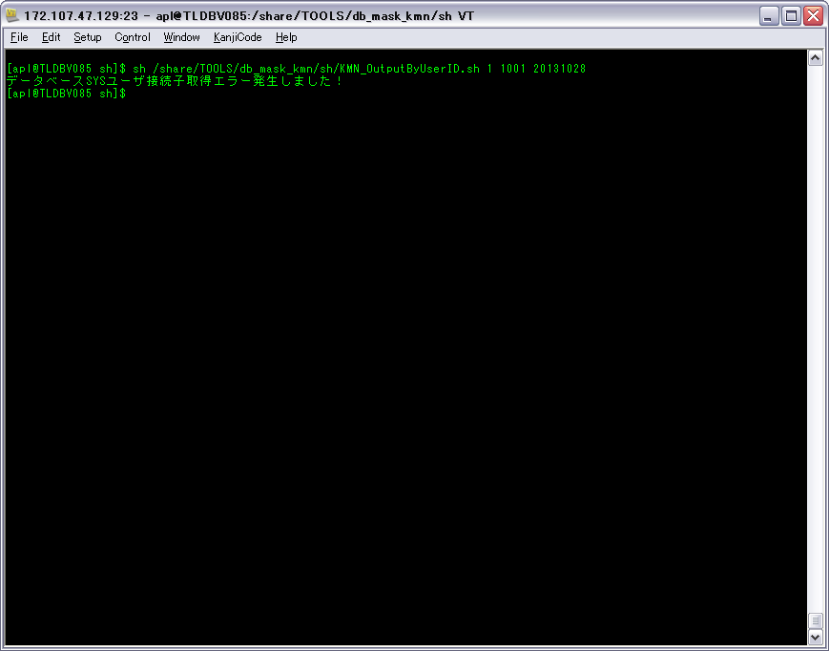

ケース1-2-1の①

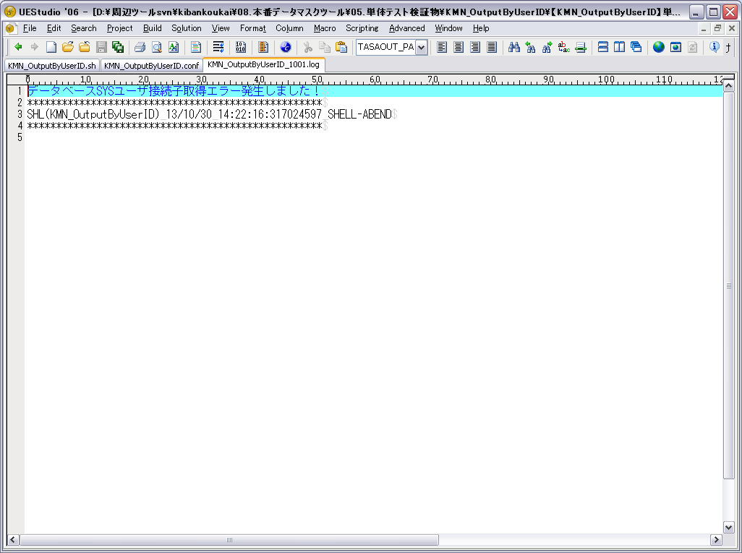

ケース1-2-1の②
ケース1-1-2

検証物３


マスクされたの出力顧問系DUMPファイル格納場所は存在しないの場合

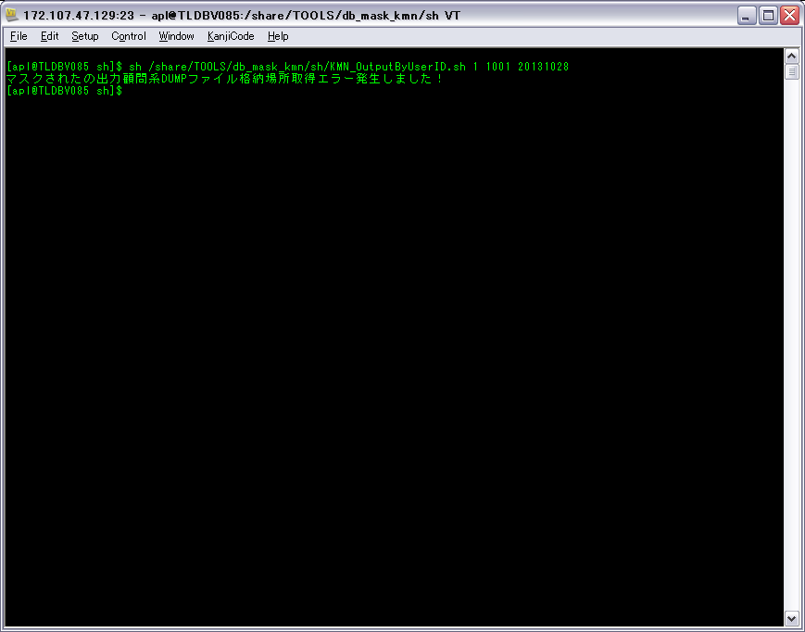

ケース1-3-1の①

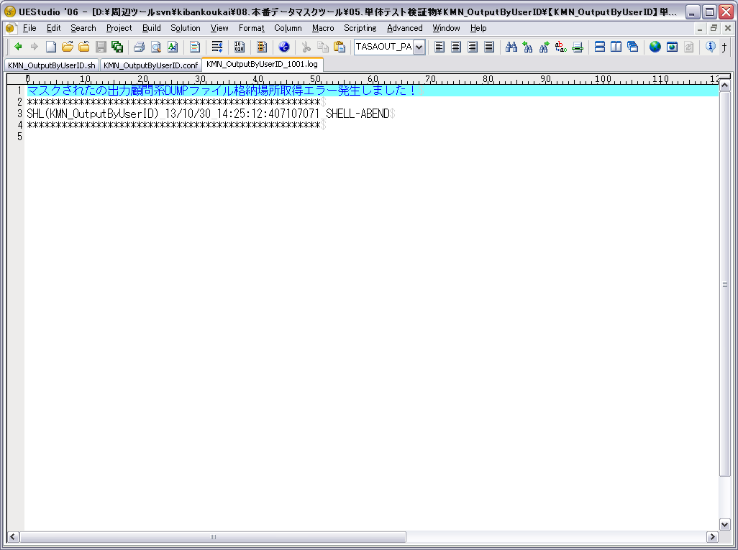

ケース1-3-1の②
ケース1-2-2

検証物４
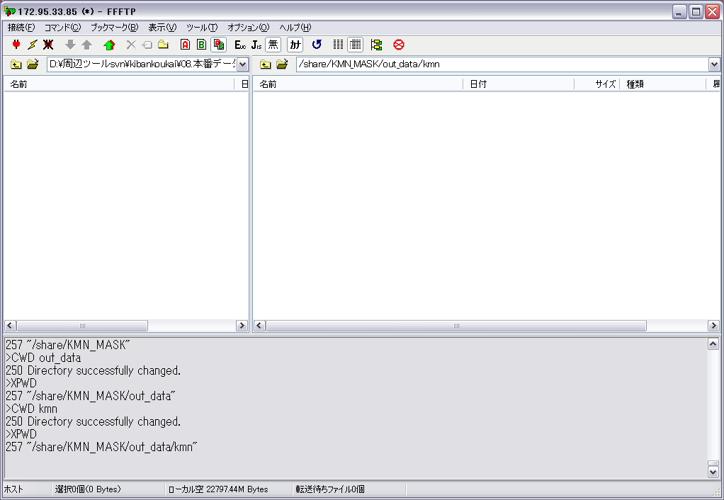

出力のDUMPファイルの格納場所にDUMPファイルファイルありません

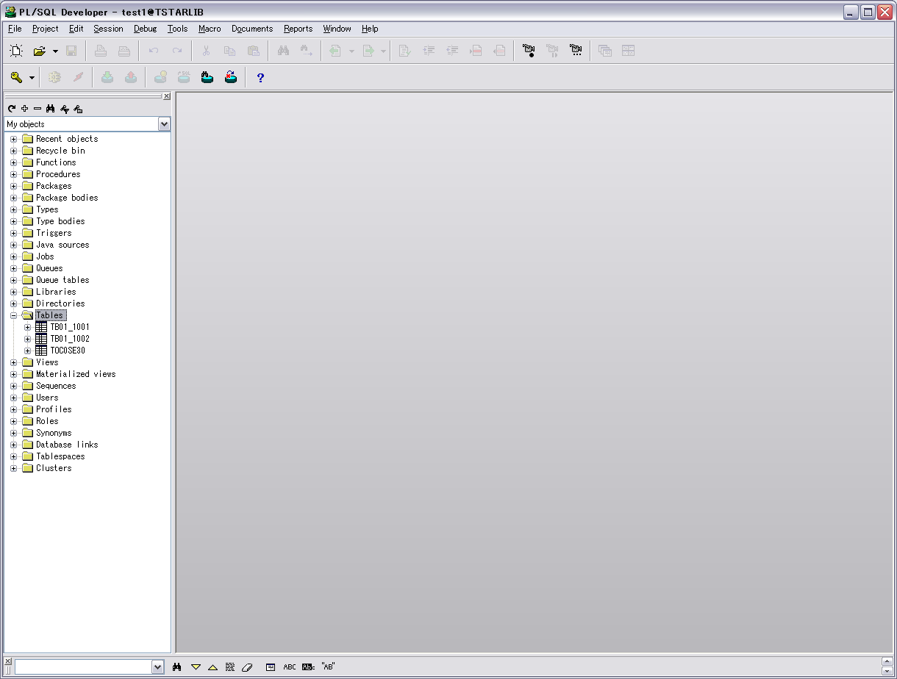

DBにテーブル：
TB01_1001
TB01_1002
TOC0SE30



「sh /share/TOOLS/db_mask_kmn/sh/KMN_OutputByUserID.sh 1 1001 20131028」を実行する

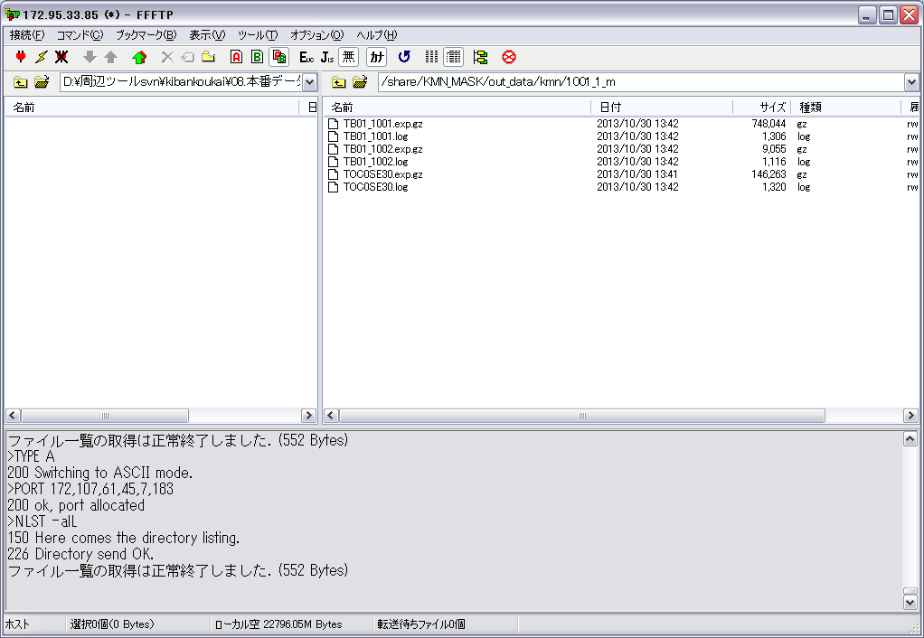

DBからDUMPファイルをイクスポートする。
ケース2-1-1の①

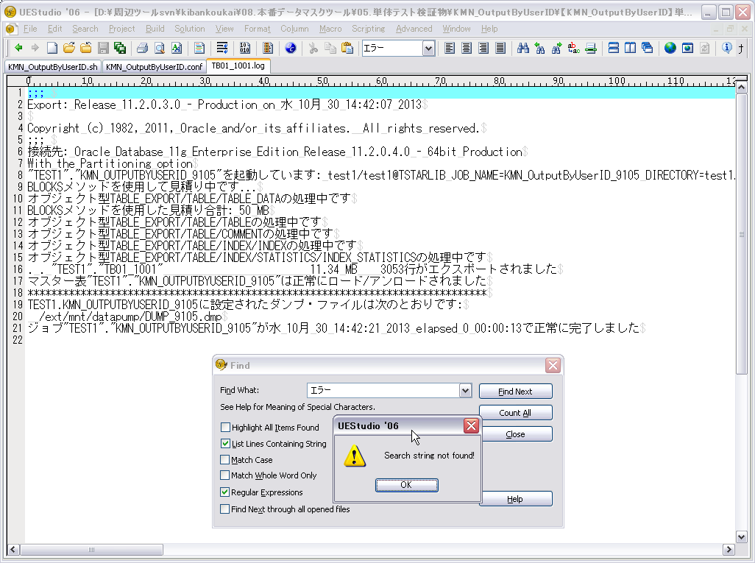

ORACLEログファイルにORACLEエラー情報がないこと。ケース2-1-1の②

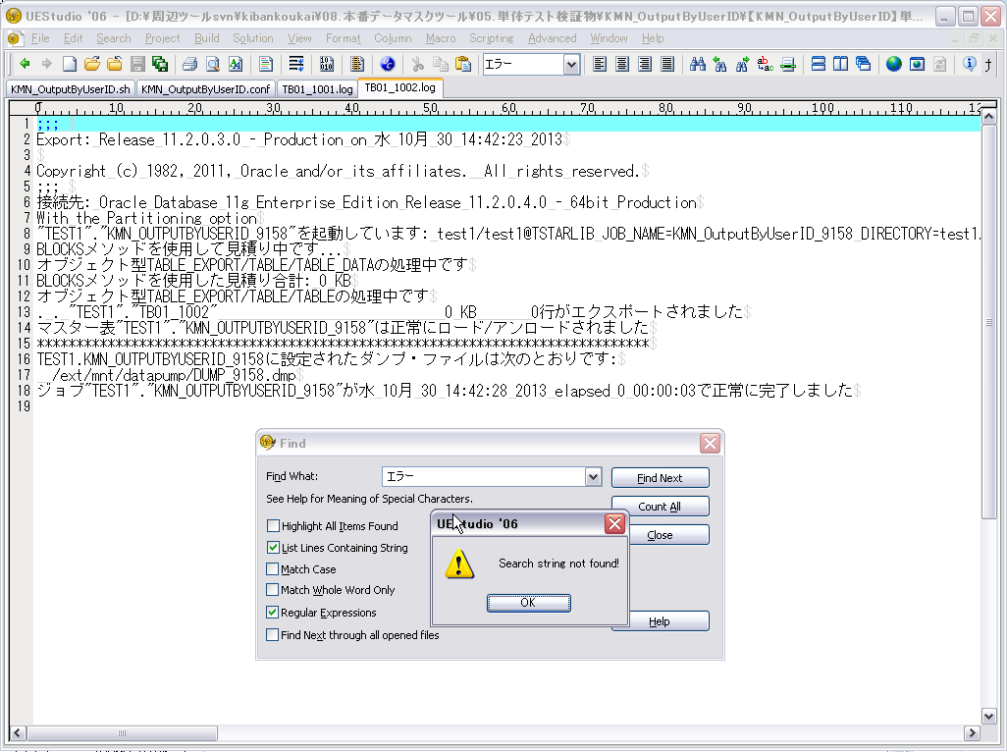

ORACLEログファイルにORACLEエラー情報がないこと。ケース2-1-1の②

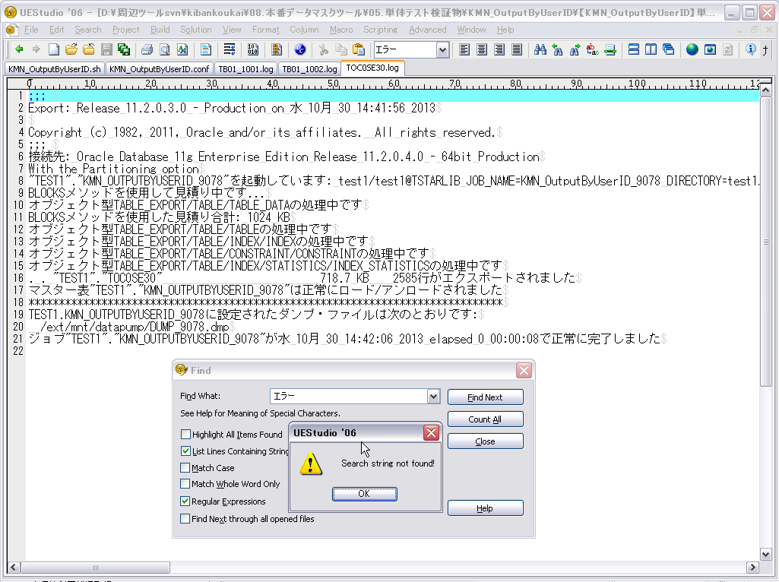

ORACLEログファイルにORACLEエラー情報がないこと。ケース2-1-1の②

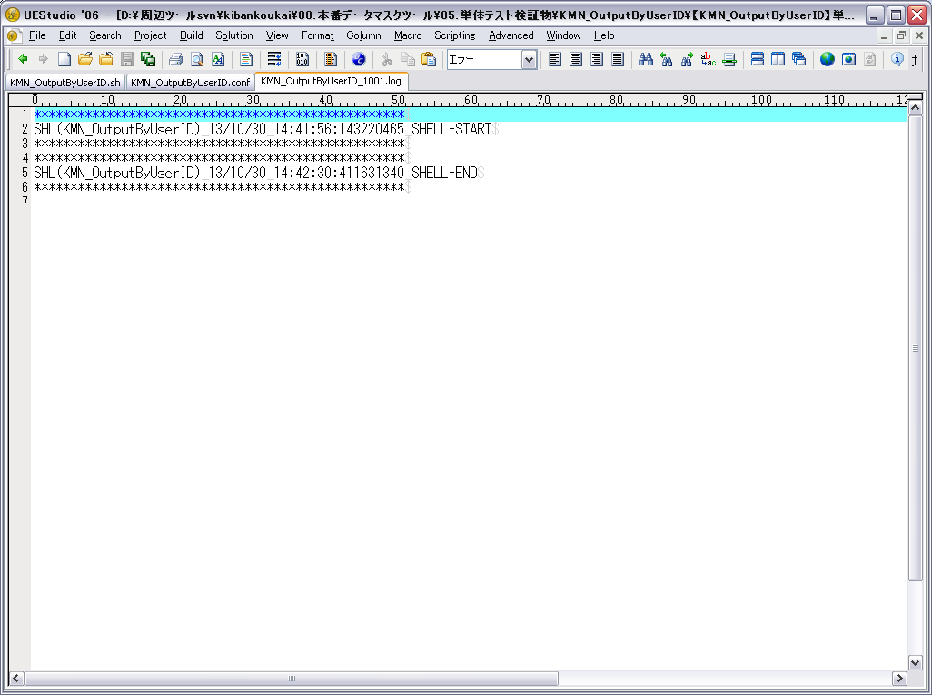

メッセージ「SHL(KMN_OutputByUserID) 13/10/30 14:42:30:411631340 SHELL-END」をログファイルに表示すること。
ケース3-1-1、ケース1-3-2

